需求设计说明总览
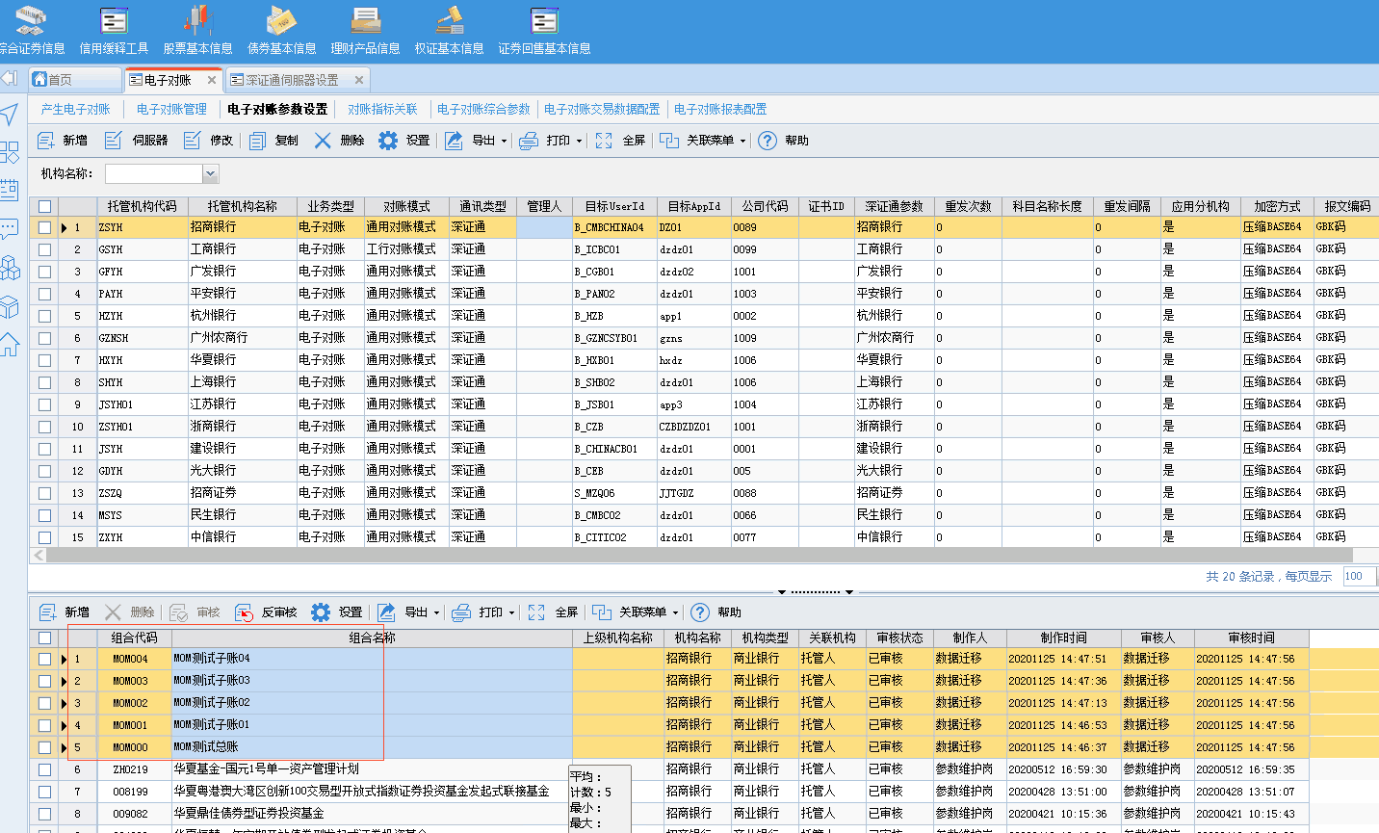
需求名称： | STORY106971富国基金-电子对账报表配置界面查询条件需要支持复选 |  | 设计人 | 宋达萍
需求背景介绍 | 电子对账报表配置界面的这些查询条件需要支持复选
需求目标 | 查询参数“机构名称”、“电子对账报表”、“财务报表”、“投资组合”改成复选框操作。
需求功能点
序号 | 功能点 | 1 |  |  | 附件
1 | 新增外部接口 | 一、【电子对账报表配置】 查询参数“机构名称”、“电子对账报表”、“财务报表”、“投资组合”改成复选框操作。 |  |  | 无
开发建议

测试建议

